2025-01-06
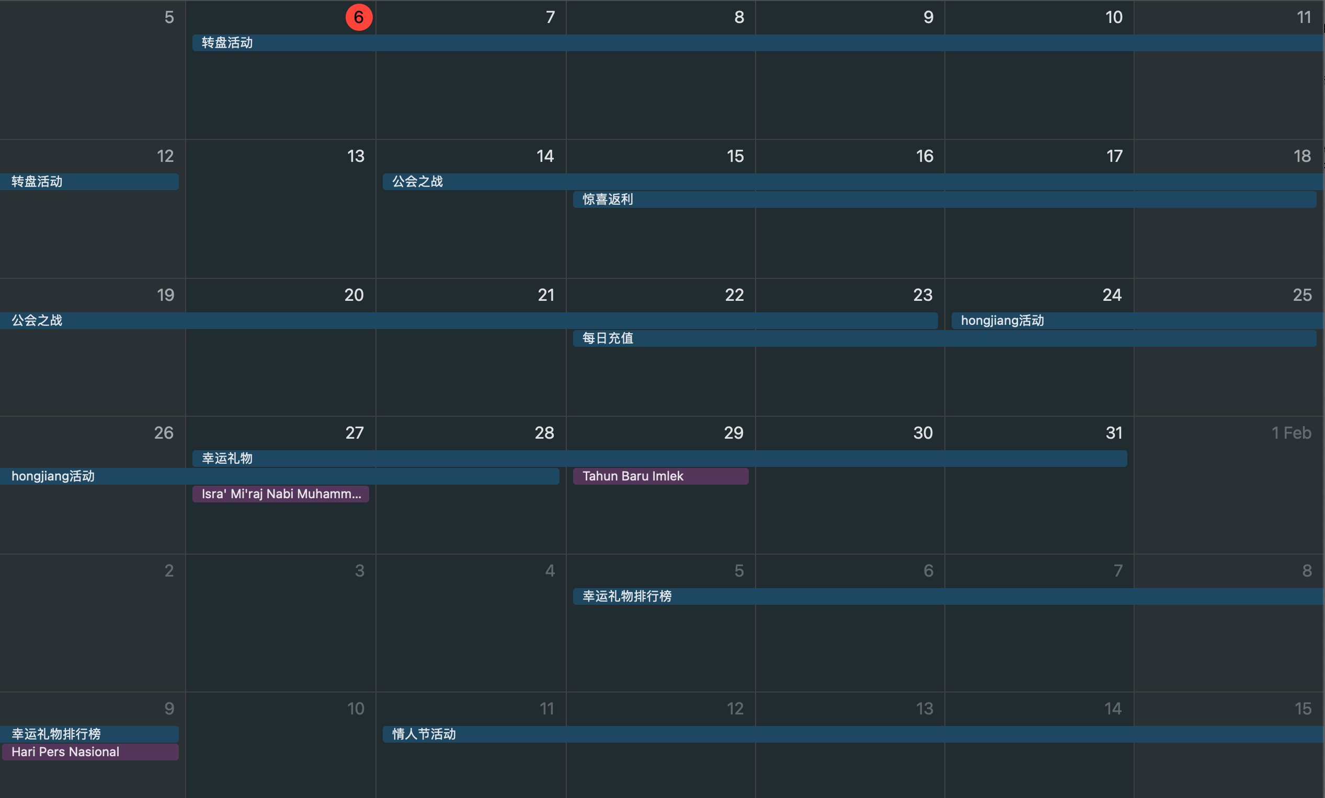
OMI直播需求（周一宣讲）
优先级 | 需求名称 | prd 链接 | owner | 状态 | 备注
P0 | 公会之战活动 | https://intl-wiki.p1.cn/x/iZ6RB | fergina | 预期1月15上线 | web端+后端 | 书妍+艺鹏，13号下午提测
P0 | 每日充值抽奖 | https://intl-wiki.p1.cn/x/aqiRB | 玒江 |  | 客户端+后端 | 本周开发，13号发版
P1 | 运营后台品类新增【颜值】 | https://intl-wiki.p1.cn/x/P4jBB | 玒江 | 小需求 | web端+后端 | 晓娟+艺鹏+自测
P1 | 官网支付，支持登出 | https://intl-wiki.p1.cn/x/OojBB | 玒江 | 小需求 | web端+后端 | 晓娟+自测
P1 | 直播审核-banned 选项优化 | https://intl-wiki.p1.cn/x/lIjBB | 玒江/凤锶 | 小需求 | web端+后端 | 晓娟+艺鹏+泽洋
P2 | 潜在大R转化付费 | https://intl-wiki.p1.cn/x/kojBB | 玒江 | PM补一下需求，今天已宣讲 | web端+后端 | 下周进入开发
P2 | 幸运礼物 | https://intl-wiki.p1.cn/x/oamRB | 苗露 | 下周正式宣讲 | 客户端+web+后端

OMI直播待处理需求
优先级 | 需求名称 | prd 链接 | owner | 状态 | 备注
P0 | 惊喜返利 | https://intl-wiki.p1.cn/x/mqqRB | 苗露 | 已宣讲，等UI | 后端+客户端 | 柏清+永凯+霄龙+晓娟；跟本周版本

